Sheet1
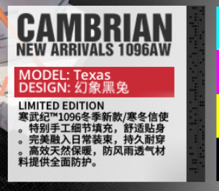
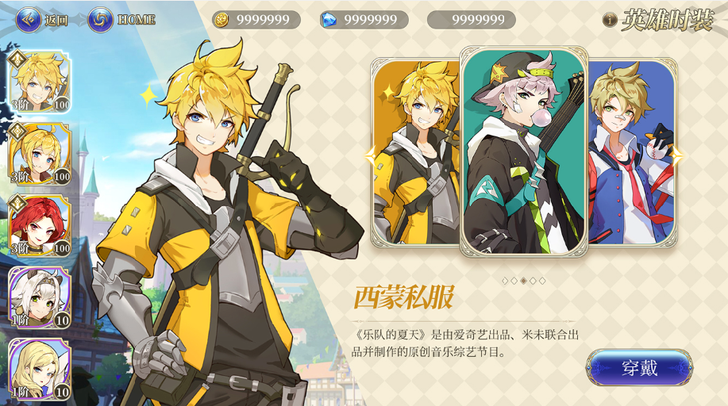
英雄 | 西蒙校园 | 温丽乐队 | 爱琳娜乐队 | 阿德琳校园 | 爱琪校园
展示图 | 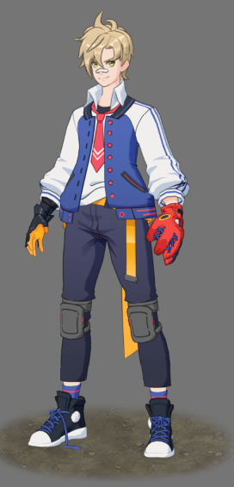 | 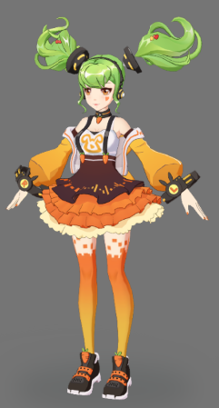 | 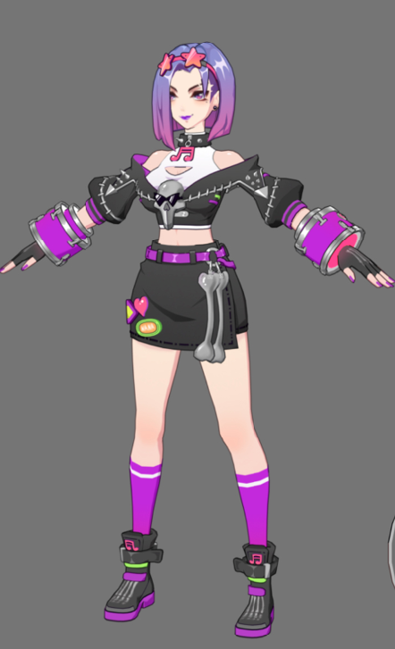 | 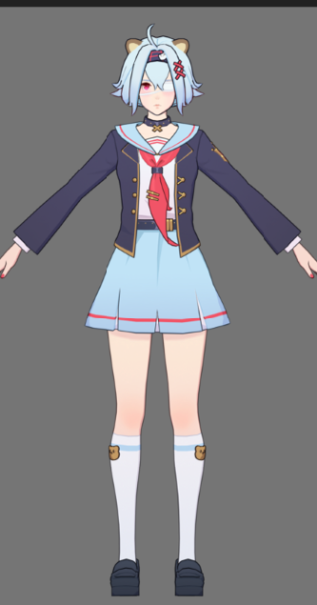 | 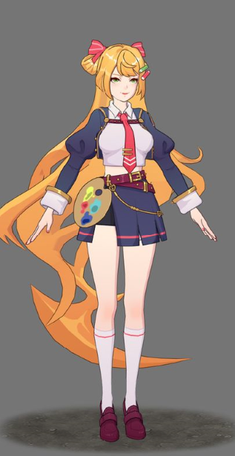
时装ID | 10103 | 20102 | 30103 | 10801 | 30202
时装名称 | 甲子园之梦 | 幻电歌姬 | 骸音之颤 | 幻想文学社 | 问题美术部
时装描述 | 秋季新款——甲子园之梦。顶级面料缝制，轻便灵活，透气耐磨。彰显校园气质，肩负学院荣光，助你击出一锤定音必胜全垒打！ | 拉比特乐队版权所属：幻电歌姬。多层百褶裙设计，搭配射频识别式光导饰带，让镜头焦点永远紧随而动。 | 拉比特乐队版权所属：骸音之颤。天然皮革搭配光感塑胶装饰，集聚舞台注意力。朋克金属装饰结合明快配色，彰显不羁个性。 | 秋季新款——幻想文学社。经典剪裁设计，展露学院朝气，隐藏你不为人知的另一面。 | 秋季新款——问题美术部。名匠定制改造，美术主题装饰，展现自身个性，凸显艺术氛围。 愿你成为校园中最闪亮的星。
 | 时装描述参考明日方舟的感觉

